סקירת רו'ח מבקר
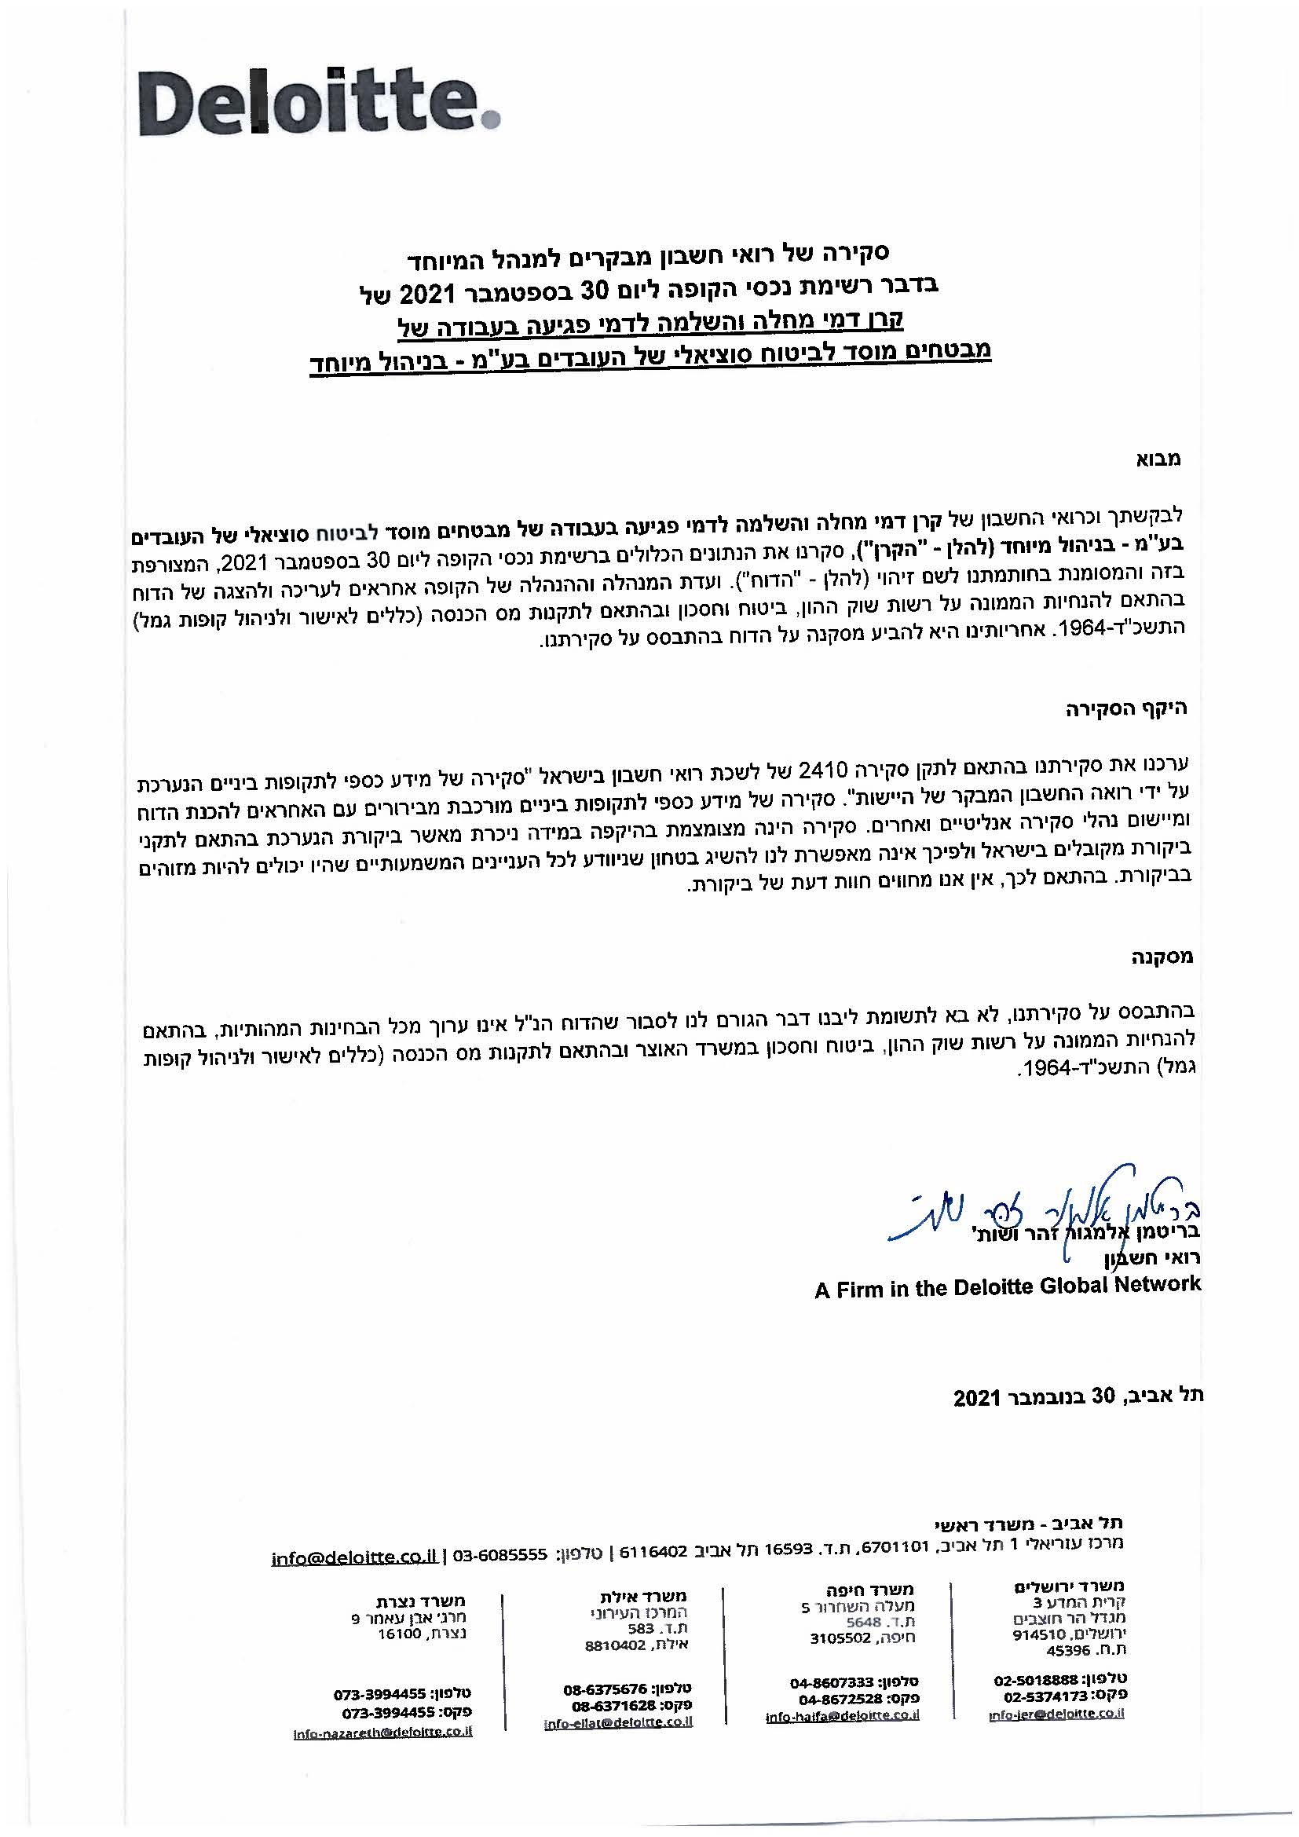
x

